運用方法
運用方法について
タイムスケジュール表の概要・運用手順を記載いたします。

１．各シートの説明
・プログラム概要
22年12月時点の概要（内容、所要時間、料金など）を記載しております
・目安
各工程（見学、休憩、移動など）の標準的な所要時間を記載頂きます
タイムスケジュール作成に使用いたします
・スケジュール
タイムスケジュールを作成するためのシートです
・項目リスト
各工程のメニューを設定するためのリストです

２．事前準備
この表を運用するには、「目安」シートの情報を更新する必要があります。

①
②

① | 施設に対する見学時間・休憩時間・人数制限などを記載します。
② | 施設から施設の移動時間を入力します。

２．タイムスケジュール表のつくり
赤セル | に数字を入れて更新し、項目をプルダウン選択すると、タイムスケジュールができます。
以下青枠で囲った箇所には数式が入っています。内容をそれぞれ記載いたします。
①
②
③

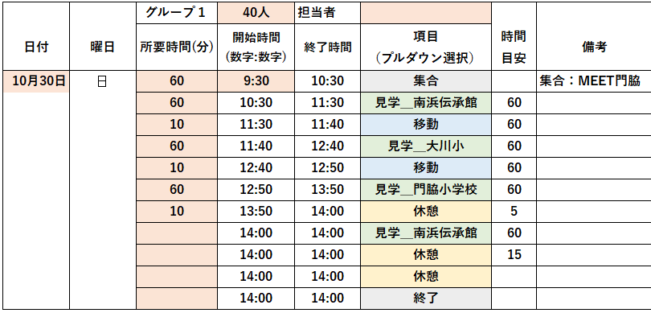

① | 左隣に入力した日付に対して、曜日を表示します
② | 開始時間に任意設定した所要時間を加えた時刻を表示します
③ | プルダウン選択した項目の冒頭２文字に応じて、対応する時間を「目安」シートより引用します
 | （例）選択した左隣の項目セルが…
 | 移動…前後に見学施設を設定した場合、施設間移動時間を表示します
 | （前後どちらかが休憩・集合・その他・終了だと非表示）
 | 休憩…一つ前の項目が施設だった場合、その施設の休憩時間目安を表示します
 | 見学…指定した施設の見学時間を表示します
※③についてはあくまで目安時間です。作成時は状況に応じた所要時間を設定頂ければと思います

３．見学施設を増やしたい場合
今後の事業拡大に伴い、見学メニューを増やす場合は、情報の更新が必要です
①目安シート
見学施設および各時間、施設間に移動時間を追記します

②項目リストシート
選択肢を追加します。追加要領はシート内に記載しています。

目安
条件 | 見学施設 | 見学時間(分) | 休憩/調整時間(分) | 人数制限 | 条件 | 移動時間
見学＿大川小 | 大川小 | 60 | 10 | 20 | 見学＿大川小見学＿他 | 大川小 | → | 他 | 60
見学＿南浜伝承館 | 南浜伝承館 | 60 | 15 | 40 | 見学＿大川小見学＿meet門脇 | 大川小 | → | meet門脇 | 50
見学＿meet門脇 | meet門脇 | 60 | 10 | 10 | 見学＿meet門脇見学＿門脇小学校 | meet門脇 | → | 門脇小学校 | 10
見学＿門脇小学校 | 門脇小学校 | 60 | 5 | 20 | 見学＿meet門脇見学＿南浜伝承館 | meet門脇 | → | 南浜伝承館 | 10
見学＿ |  |  |  |  | 見学＿門脇小学校見学＿南浜伝承館 | 門脇小学校 | → | 南浜伝承館 | 15
見学＿ |  |  |  |  | 見学＿他見学＿大川小 | 他 | → | 大川小 | 60
見学＿ |  |  |  |  | 見学＿meet門脇見学＿大川小 | meet門脇 | → | 大川小 | 50
見学＿ |  |  |  |  | 見学＿門脇小学校見学＿meet門脇 | 門脇小学校 | → | meet門脇 | 10
見学＿ |  |  |  |  | 見学＿南浜伝承館見学＿meet門脇 | 南浜伝承館 | → | meet門脇 | 10
見学＿ |  |  |  |  | 見学＿南浜伝承館見学＿門脇小学校 | 南浜伝承館 | → | 門脇小学校 | 15
見学＿ |  |  |  |  | 見学＿大川小見学＿門脇小学校 | 大川小 | → | 門脇小学校 | 60
見学＿ |  |  |  |  | 見学＿南浜伝承館見学＿大川小 | 南浜伝承館 | → | 大川小 | 60
見学＿ |  |  |  |  | 見学＿南浜伝承館見学＿ | 南浜伝承館 | →
見学＿ |  |  |  |  | 見学＿南浜伝承館見学＿ | 南浜伝承館 | →
見学＿ |  |  |  |  | 見学＿南浜伝承館見学＿ | 南浜伝承館 | →
見学＿ |  |  |  |  | 見学＿南浜伝承館見学＿ | 南浜伝承館 | →
見学＿ |  |  |  |  | 見学＿南浜伝承館見学＿ | 南浜伝承館 | →
見学＿ |  |  |  |  | 見学＿南浜伝承館見学＿ | 南浜伝承館 | →
見学＿ |  |  |  |  | 見学＿南浜伝承館見学＿ | 南浜伝承館 | →

⇒検討項目になりそうなものはここに一覧化
基本コピペ＆プルダウンだけでできるようにしたい
※すべて目安※ ※時間は考えていれてもらう

項目リスト
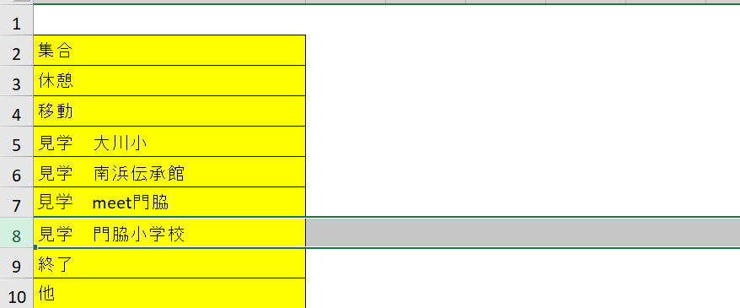
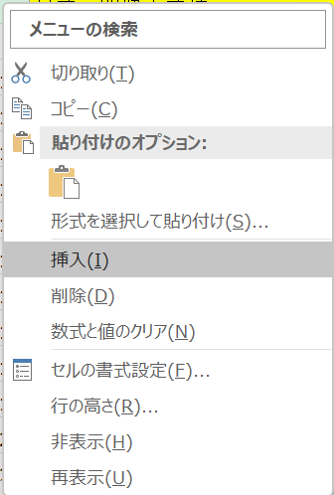
 | 項目を追加したい場合の対応
集合 | ①３行目～10行目のどれかを全選択し、右クリック。「挿入」を選択する
休憩
移動
見学＿大川小
見学＿南浜伝承館
見学＿meet門脇
見学＿門脇小学校
終了
他

 | ②追加した行に項目を書き込む
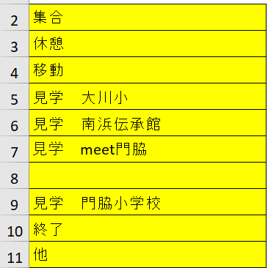

追加したい項目※を書き込む
※項目には以下単語を必ず含める
（単語をキーにセルの色を変えるため）
・集合・休憩・移動
・見学＿・終了・他

